2502_注文履歴セット単品商品表示変更の調査
目次へ戻る

 | 課題の内容自体はJSPを修正するだけで難易度は低いが画面の遷移先及び非表示になっている画面を表示させる必要がある。
 | 公開側の注文詳細を修正する際には合わせて修正する必要がある。

 | No. | 画面名 |  | 備考
 | 1 | 現在のご注文状況詳細(SMPC0003_content.jsp) | ■ | お客様の現在のご注文状況をご覧いただけます。 こちら
 | 2 | 発送済みのご注文詳細(SMPC0005_content.jsp) | ■ | すでに発送済みのご注文商品についての情報は、こちらからご覧ください。 こちら
 | 3 | ご注文状況詳細(未ログイン)(SMPC0016_content.jsp) | ■ | 何と！ログインしなくてもムラウチの注文状況を確認できるよ！！
 | 4 | amazon版ご注文状況(SMPC0016_amazon_content.jsp) | ■ | また！Amazonの注文状況でさえ確認できるよ！！
 | 5 | 楽天版ご注文状況(SMPC0016_rakuten_content.jsp) | ■ | そして！楽天の注文状況でさえ確認できるよ！！
 | 6 | wowma版ご注文状況(SMPC0016_wowma_content.jsp) | ■ | またまた！Wowma!の注文状況も確認できるよ！！
 | 7 | yahoo版ご注文状況(SMPC0016_yahoo_content.jsp) | ■ | さらに！Yahoo!の注文状況も確認できるよ！！
 | 8 | 注文状況詳細(SMPC0019_content.jsp) | ■ | マイページから注文番号で検索
 | 9 | 注文状況一覧(SMPC0020_content.jsp) | ■ | マイページから注文履歴を見るを押下 マイページの注文履歴リンク押下

 | 1.現在のご注文状況詳細(SMPC0003_content.jsp)
 | 初期状態では現在のご注文状況詳細画面への遷移元が非表示になっているため表示するためにリソース及び画面のコメントアウトを外す必要がある。

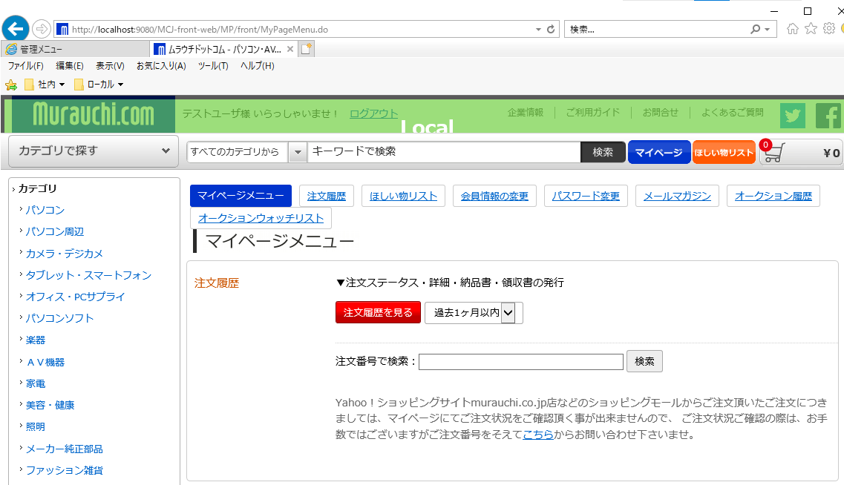

 | /MCJ-front-web/Web Content/MP/content/SMPC0001_content.jsp
 | 63行～73行のコメントアウトを解除する。

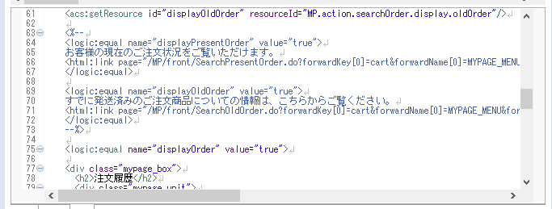

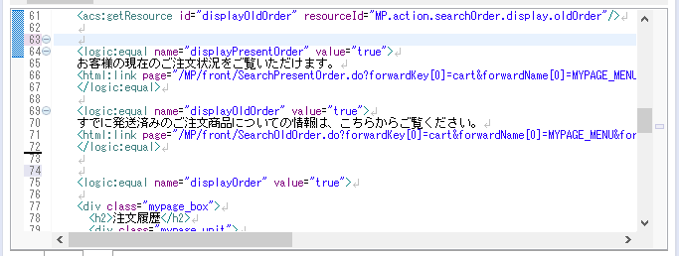

 | 注文状況確認ページはリソースで表示制御をしているため変更する。
 | /MCJ-resources/MCJ-front-web/action.xml
 | <presentOrder acs:type="string">true</presentOrder>
 | <oldOrder acs:type="string">true</oldOrder>

 | リソースのビルド及びサーバ再起動

 | マイページメニューに表示されるようになる。

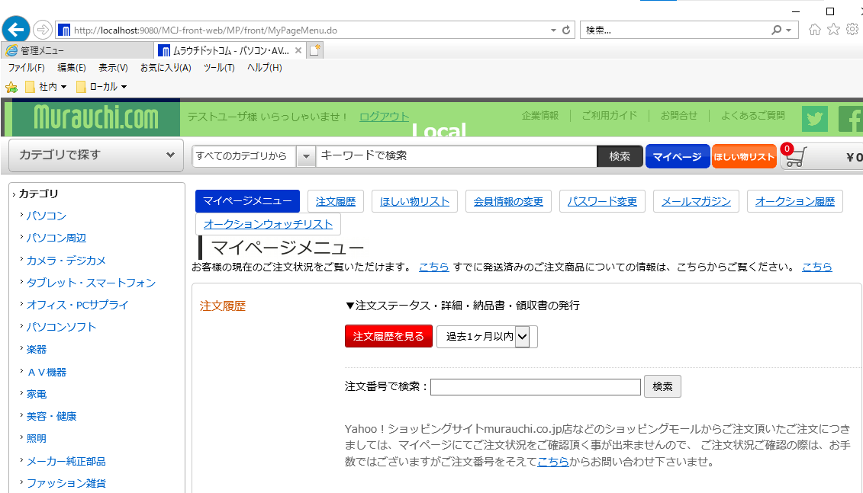

 | お客様の現在のご注文状況をご覧いただけます。 こちら 押下

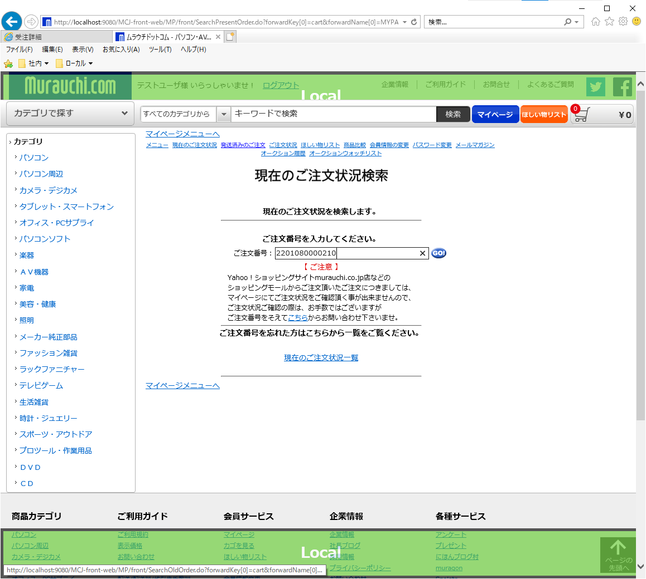

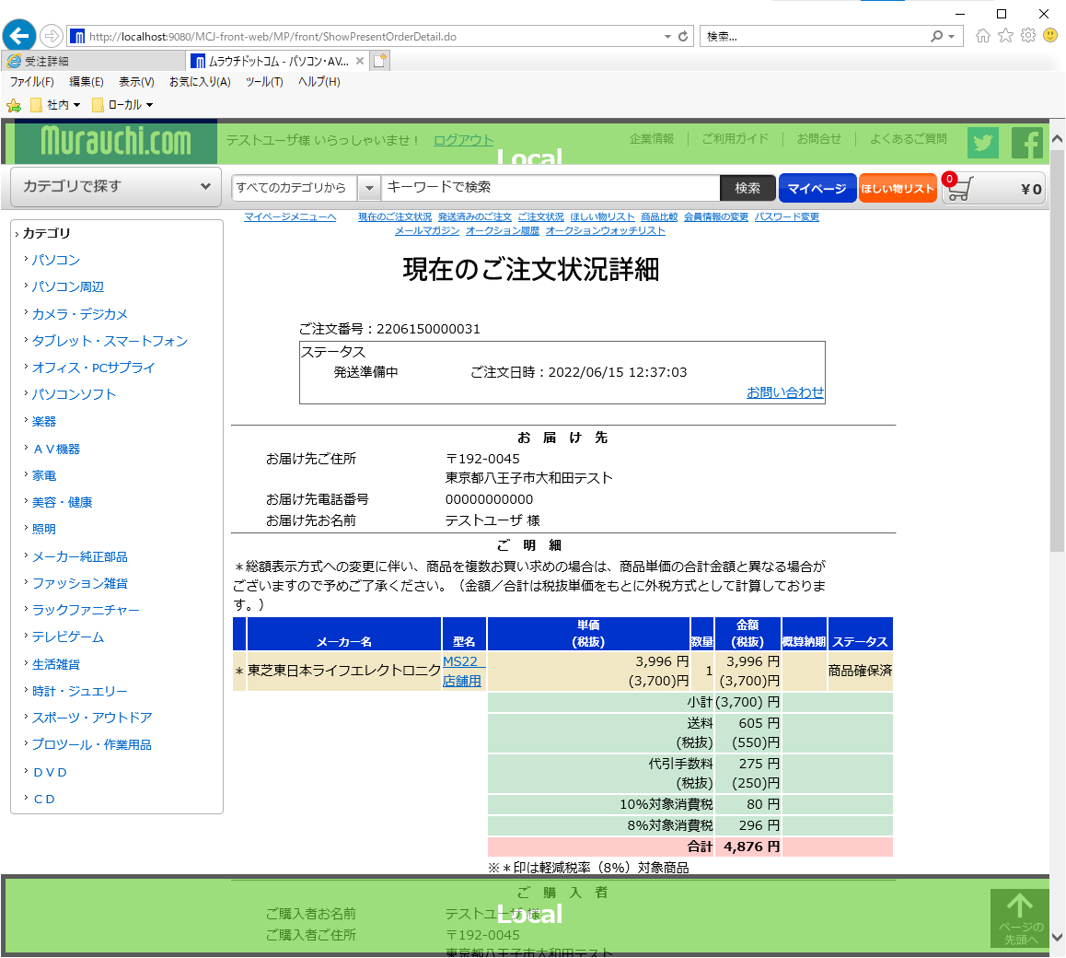

戻る

 | 2.発送済みのご注文詳細(SMPC0005_content.jsp)
 | 初期状態では非表示になっているので1.現在のご注文状況詳細(SMPC0003_content.jsp)に記載の設定を行ってください。

 | すでに発送済みのご注文商品についての情報は、こちらからご覧ください。 こちら 押下

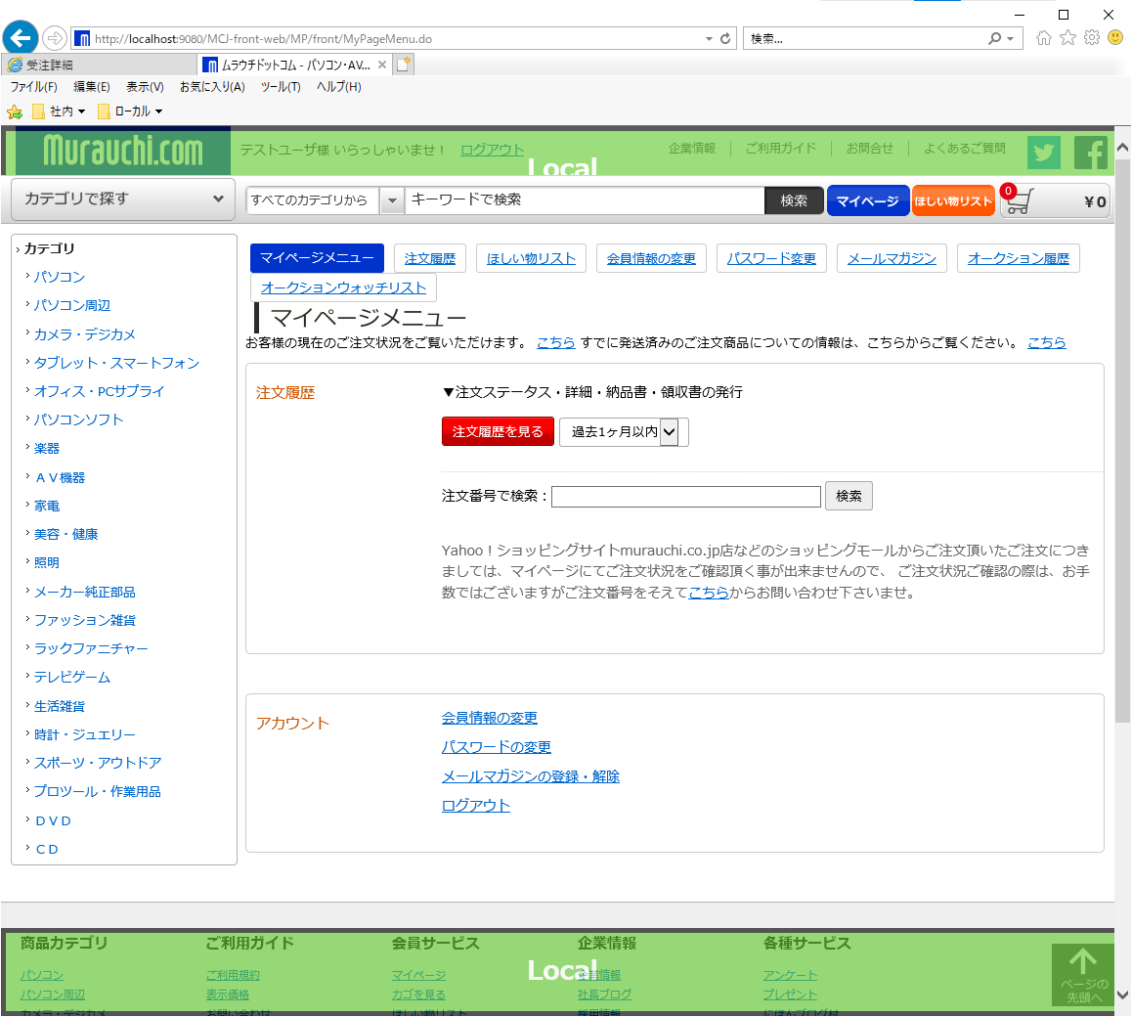

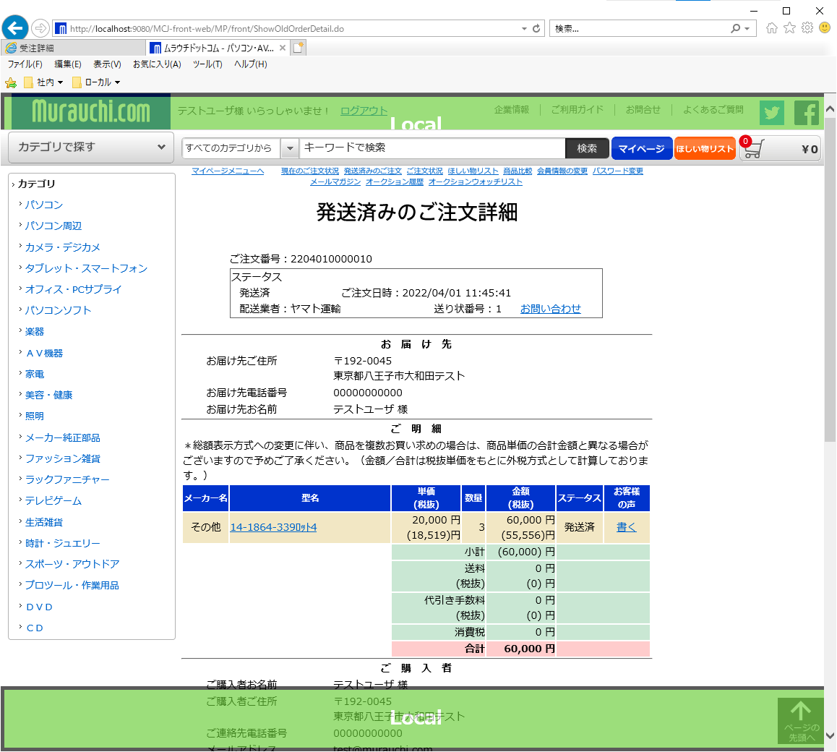

戻る

 | 3.ご注文状況詳細(未ログイン)(SMPC0016_content.jsp)

 | 何と！ログインしなくてもムラウチの注文状況を確認できるよ！！押下

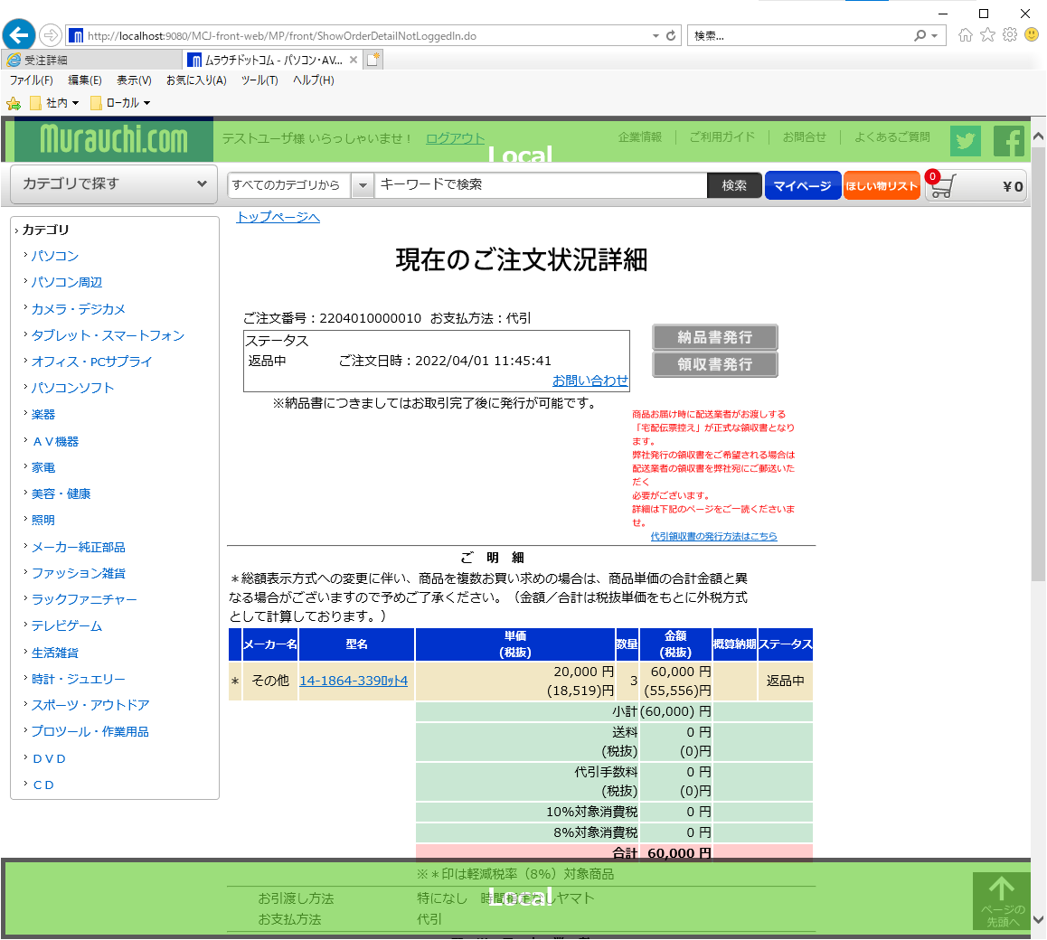

戻る

 | 4.amazon版ご注文状況(SMPC0016_amazon_content.jsp)

 | ◦また！Amazonの注文状況でさえ確認できるよ！！押下

戻る

 | 5.楽天版ご注文状況(SMPC0016_rakuten_content.jsp)

 | そして！楽天の注文状況でさえ確認できるよ！！押下

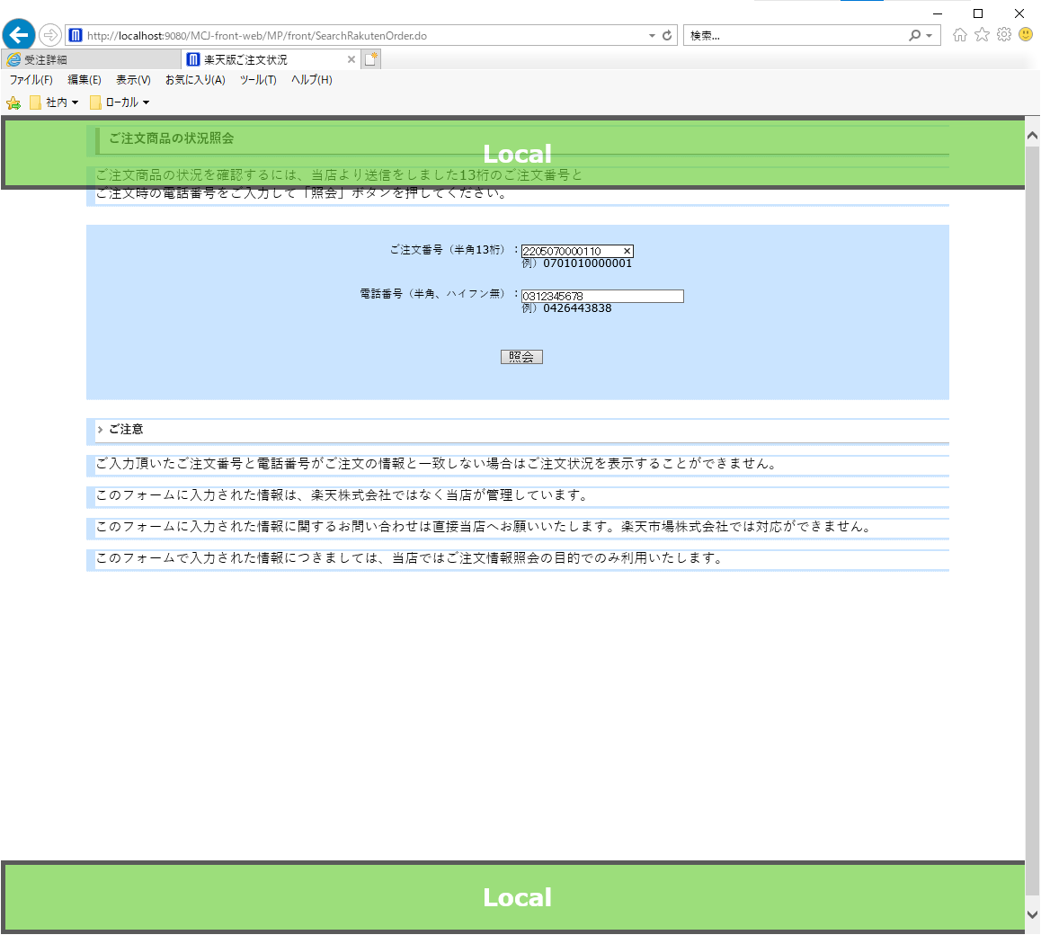

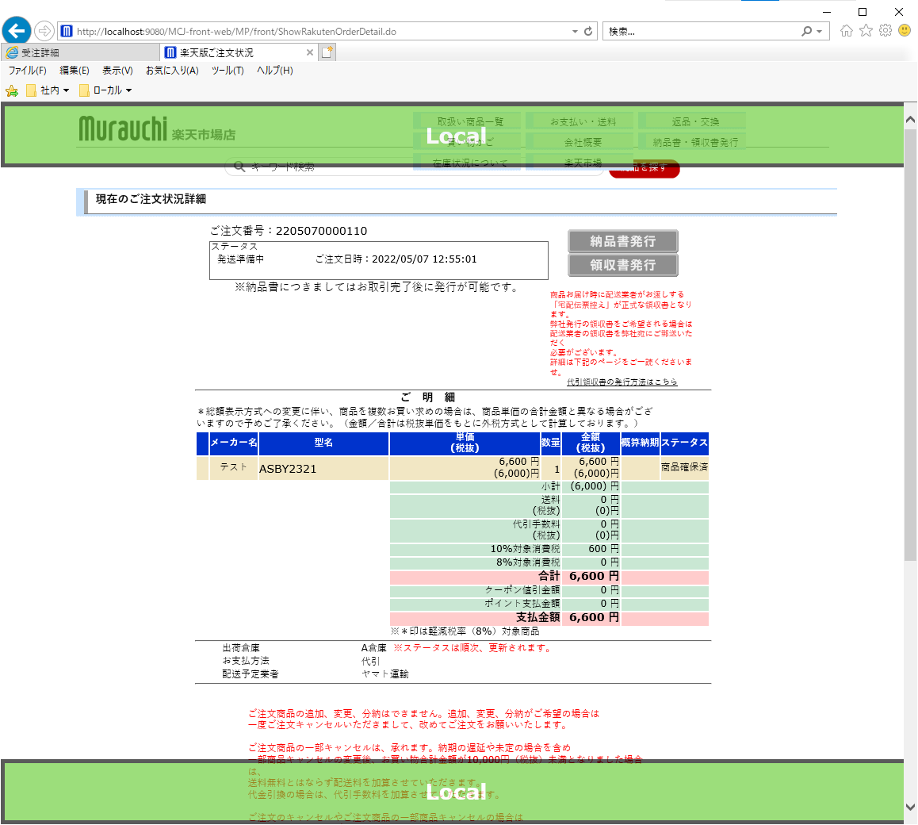

戻る

 | 6.wowma版ご注文状況(SMPC0016_wowma_content.jsp)

 | またまた！Wowma!の注文状況も確認できるよ！！押下

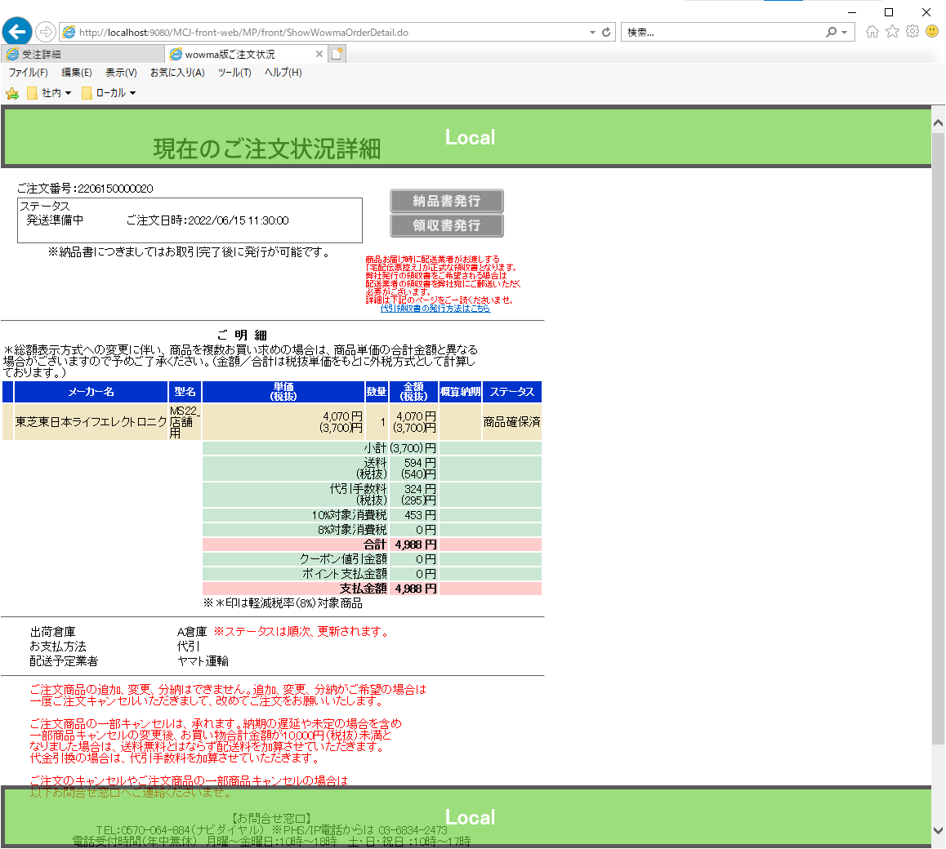

戻る

 | 7.yahoo版ご注文状況(SMPC0016_yahoo_content.jsp)

 | さらに！Yahoo!の注文状況も確認できるよ！！押下

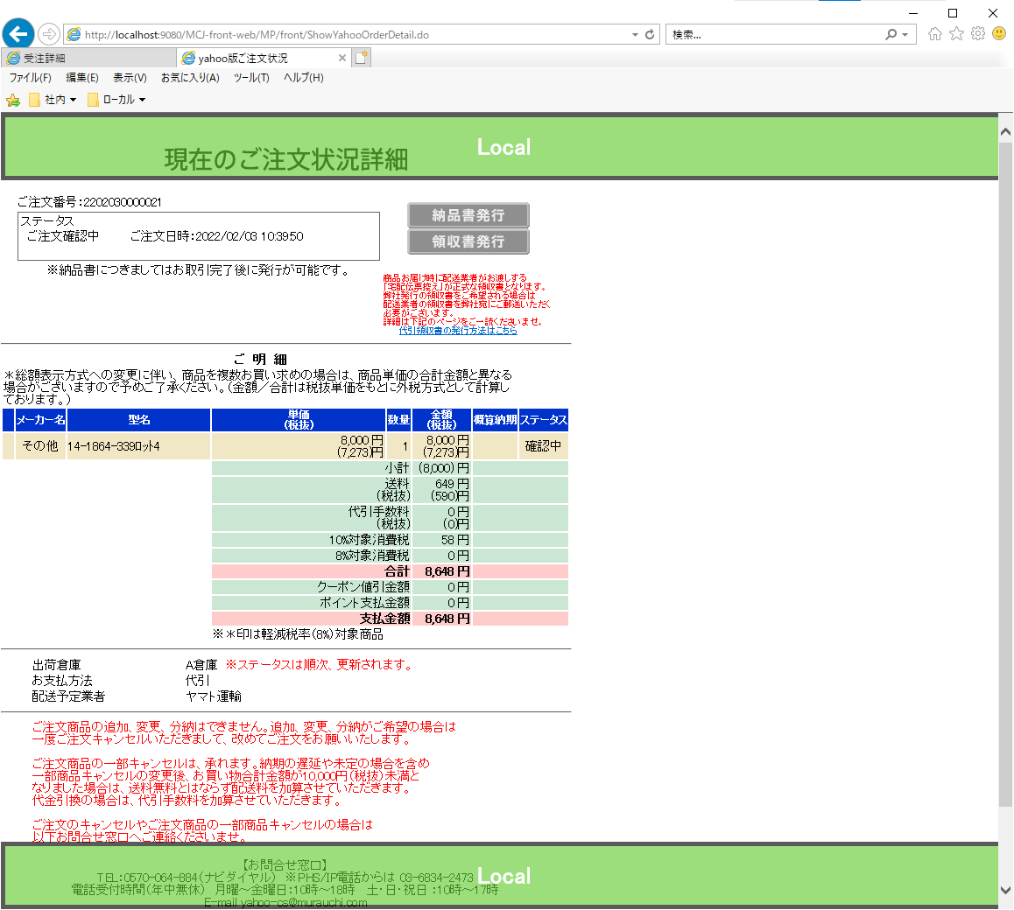

戻る

 | 8.注文状況詳細(SMPC0019_content.jsp)

 | 注文番号で検索

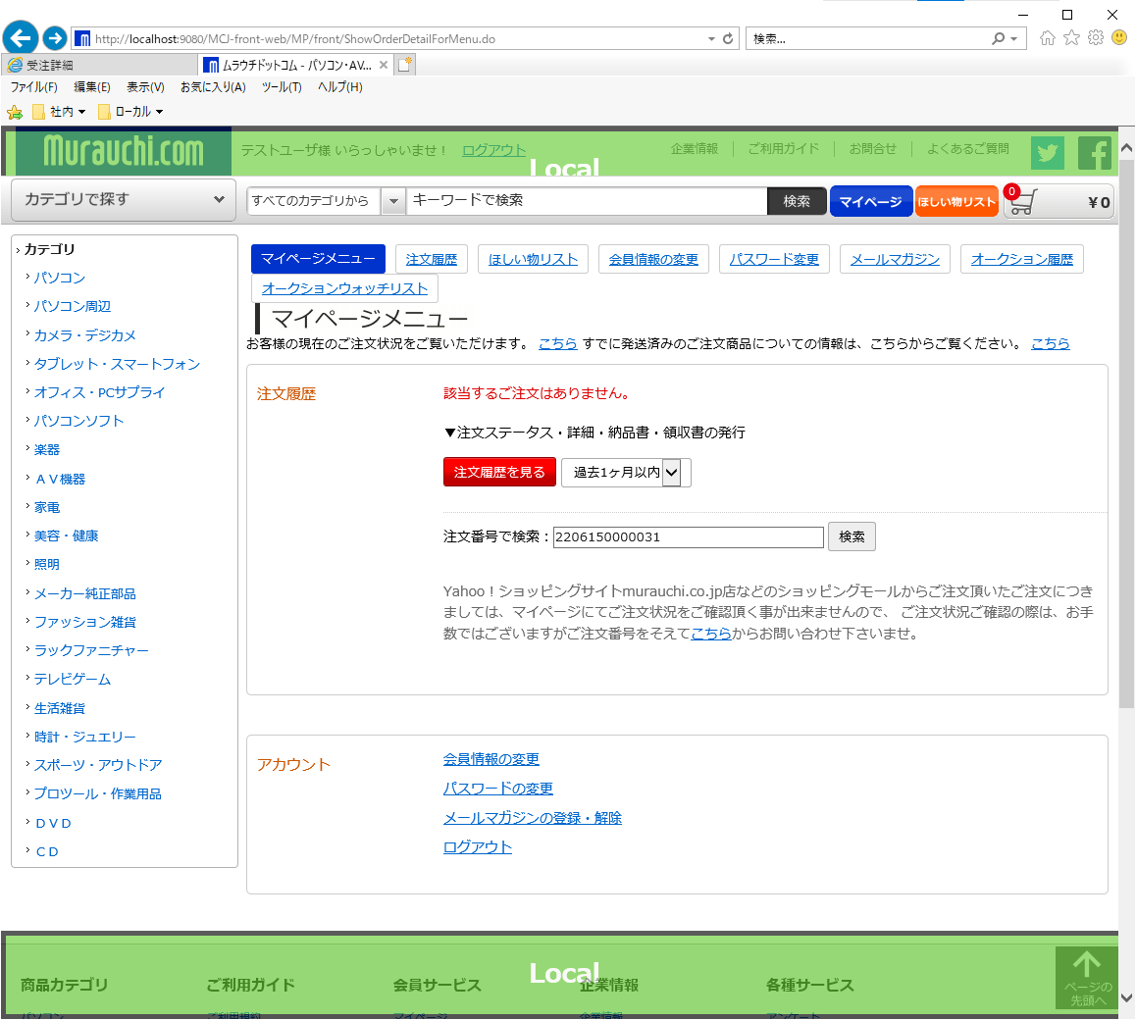

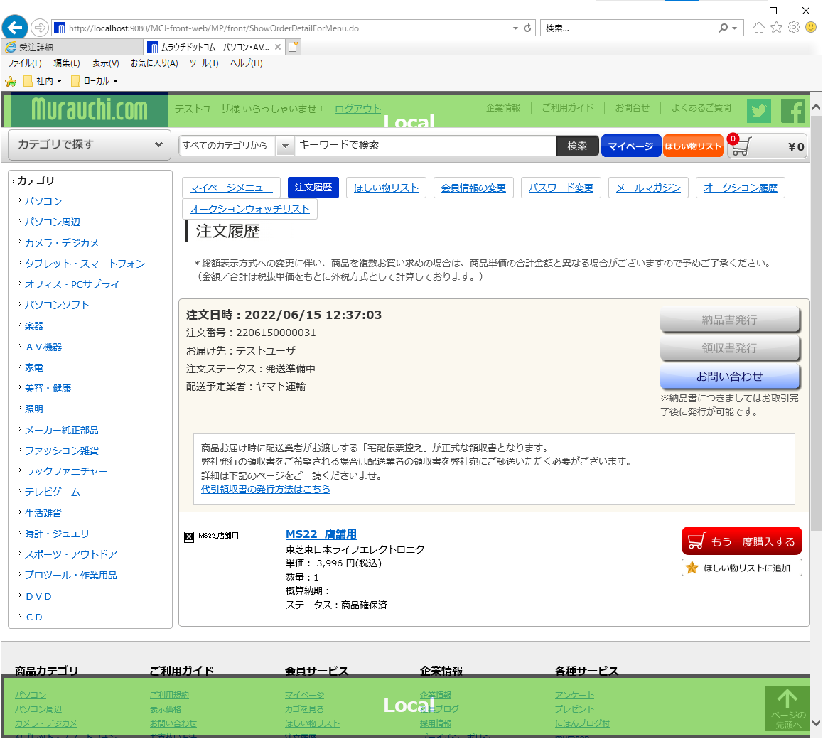

戻る

 | 9.注文状況一覧(SMPC0020_content.jsp)

 | 注文履歴リンクまたは注文履歴を見る押下

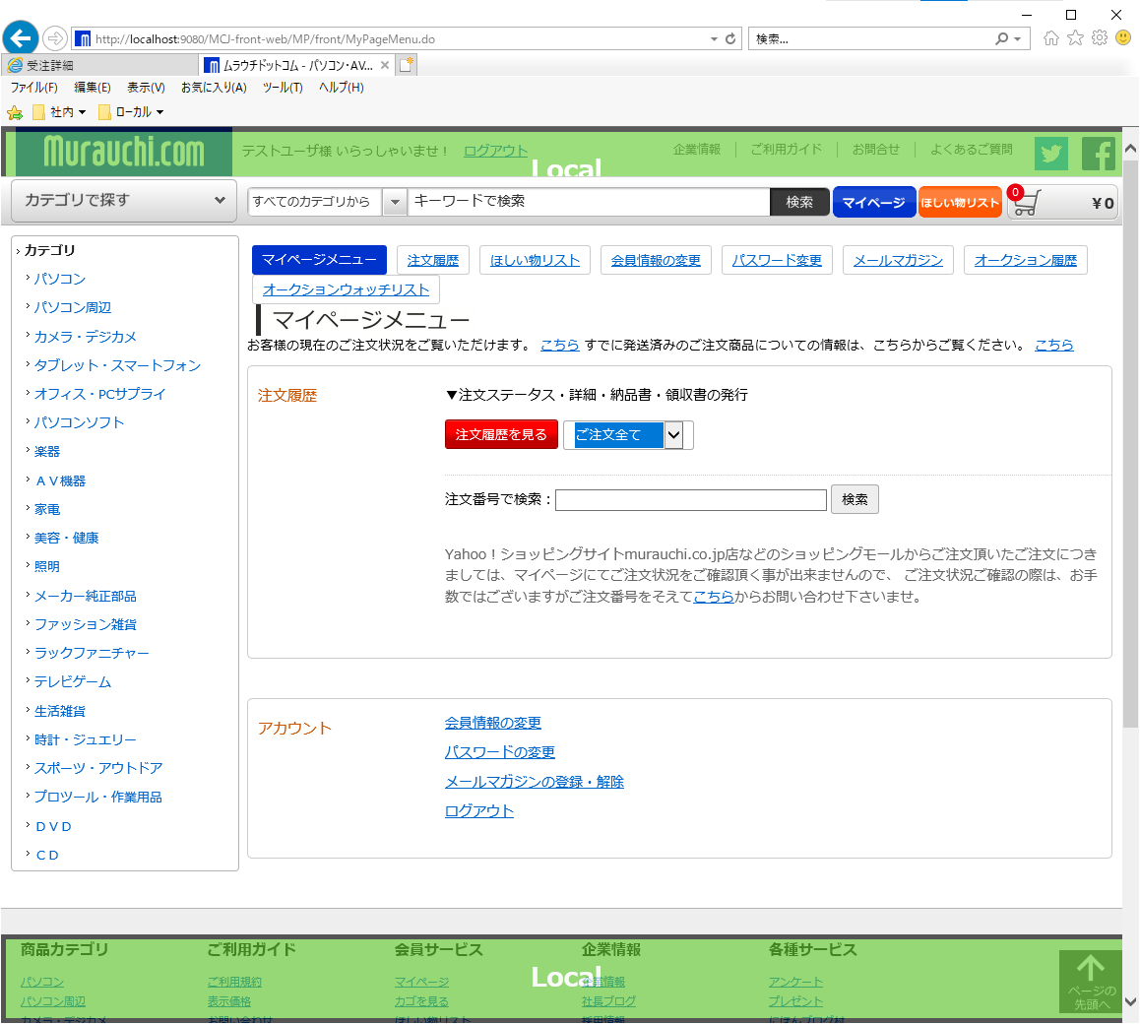

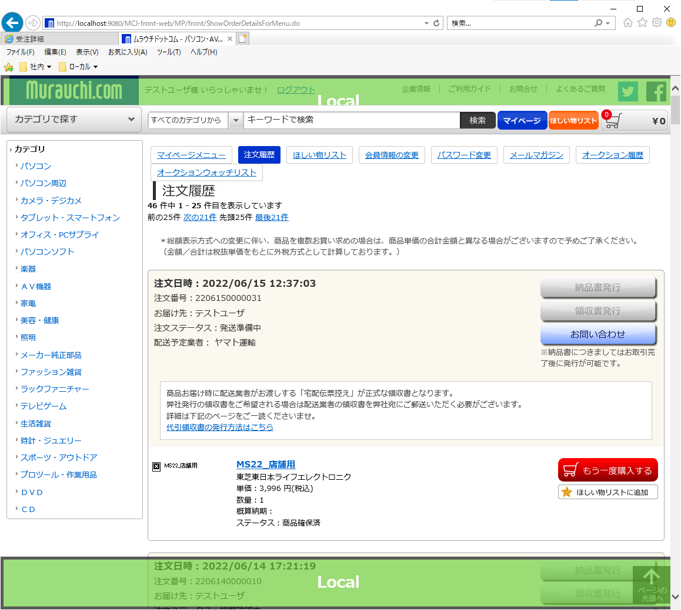

戻る

2713_商品履歴制御フラグ追加の調査
目次へ戻る

 | No. | タイトル |  | 備考
 | 1 | DB2コマンドによるCSV出力 | ■
 | 2 | 実装 | ■
 | 3 | DB2コマンドの実行確認 | ■

 | 1.DB2コマンドによるCSV出力
 | 今回の改修では商品履歴を一時テーブルに保存し、CSV出力及び一定期間経過後に一時テーブルからデータ削除を行った。
 | シェルにより起動されるため、以下のことに考慮が必要になる。
 | ・商品履歴をCSV出力されるタイミングを検討する。
 | ・CSVファイル名に日時付与する。
 | ・データ削除のタイミングを検討する。

 | ・商品履歴をCSV出力されるタイミングを検討する。
 | 商品情報は常に更新され続けるため1日何回出力するかやリアルタイムで確認が必要になるかなど検討が必要になる。
 | 今回の改修ではリアルタイムである必要はなく1日に複数ファイルが作成されると作業者の確認頻度が高まるため、1日1回にした。
 | 商品情報は画面及びバッチから更新されるため、複数商品更新中にCSV出力されると一部商品のみCSV出力されることが懸念される。
 | 今回の改修では前日分を出力対象とする及び夜間の商品更新バッチと重ならないタイミングとして、0:10に実行すると仮定した。
 | 要件によって、出力タイミングは変わってくるが、なにかしらの根拠を示した上で、仕様調整するようにしてください。

 | ・CSVファイル名に日時付与する。
 | DB2コマンドでCSV出力されるファイル名が同一になり、前日の分を上書いてしまうため、ファイル名に日時をつけることで
 | 対応及び作業者がいつ吐き出されたファイルなのか確認しやすいようにする。
 | 今回の改修では既に存在するMSC23.sh(ファイル名称変更（日付付与）)を実行することで対応することにした。

 | ・データ削除のタイミングを検討する。
 | データをリアルタイムで削除するとCSV出力漏れなどがあった場合に確認できなくなる恐れがある。
 | 日立さんに確認した結果、現在の運用では1週間経過したデータを削除するようにしている。
 | 削除件数が多すぎるとトランザクションログがフルになりDBエラーになる恐れがある。
 | 現在の運用では1週間経過したデータ1日分削除しているが、商品更新の頻度が高まった場合は再度検討する必要がある。
 | その際は削除のタイミングを1日に複数回に分けて削除したり、分割削除するSQLに修正することが考えられる。
戻る

 | 2.実装
 | 実装時の備忘録を記載する。

 | ・バッチジョブ実行テーブル(batch_job_exec)にジョブIDを新規登録する。
 | JP1によるバッチ実行時には同時実行されないようにバッチジョブ実行テーブルでステータス管理をしている。
 | 画面からの追加は存在しないため直接Insert文で追加する必要がある。
 | 実装時には影響がないためデータ追加漏れが起こりうる可能性がある。運用開始後にJP1で必要になるので忘れずに！
 | /MCJ-resources/MCJ-batch/batch-resources/OM-batch.xml
 | 同時に実行してはいけないバッチなどを制御するためOM-batch.xmlも合わせて修正する。

 | 例）SQL
 | INSERT INTO ACS.BATCH_JOB_EXEC(JOBNET_ID, FUNCTION_NAME, STATUS, START_TIME, END_TIME, "COMMENT", CREATOR_NO, UPDATER_NO) VALUES ('SCAM901', '商品価格情報CSVファイル出力', '02', NULL, NULL, 'コメント', '0000000010', NULL);

 | ・シーケンス番号による採番
 | 履歴番号は以下のパターンがある。
 | 商品番号や受注番号ごとに連番を降る。→データを取得し、最大値を取得後連番を設定
 | テーブル全体で連番を降る。→シーケンスをトリガに設定することで対応
 | 今回の商品履歴一時テーブルではデータの削除も発生するため削除後にデータ登録されると過去の連番と重複し、分かりずらいのでテーブル全体で連番を降るようにした。

 | 商品A 履歴番号1 登録
 | 商品A 履歴番号2 登録
 | 商品A 履歴番号1 削除
 | 商品A 履歴番号2 削除
 | 商品A 履歴番号1 登録 ←過去データと同一履歴番号になってしまう。

 | sequence-○.sql ○は機能ごとにファイルが分かれている
 | MCJ-resources/DB/ddl/develop/sequence-CA.sql
 | MCJ-resources/DB/ddl/release/sequence-CA.sql

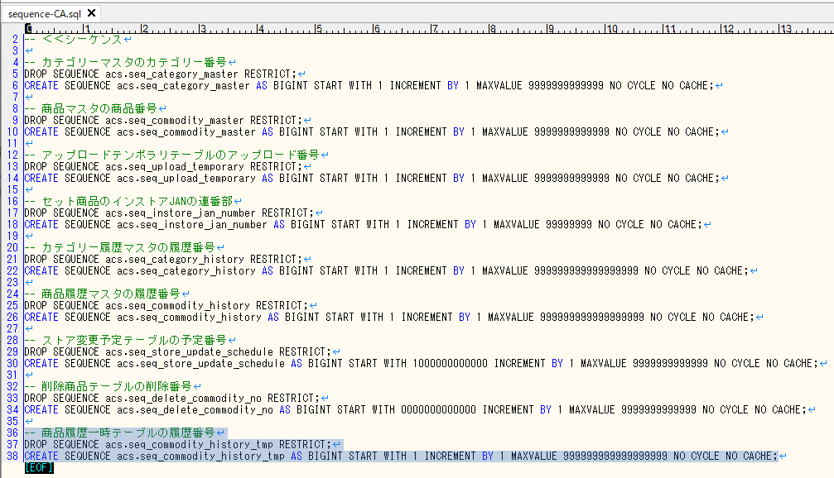

 | シーケンスをトリガに設定
 | MCJ-resources/DB/ddl/develop/enhance2_trigger.ddl
 | MCJ-resources/DB/ddl/release/enhance2_trigger.ddl

 | CSV出力するディレクトリを記載
 | MCJ-resources/OM/JP1/mkdir/batch/mkdir_enhance2.sh
 | MCJ-resources/OM/JP1/mkdir/store/mkdir_enhance2.bat

 | DB2コマンドを記載
 | export toは指定ディレクトリにファイル出力するコマンド
 | reorg tableは表の再編成するコマンド
 | reorg tableはオフラインとオンラインがある。
 | https://www.ibm.com/docs/ja/db2/9.7?topic=reorganization-choosing-table-method

 | オフライン | reorg table テーブル名
 | オンライン | reorg table テーブル名 inplace allow write access

 | MCJ-resources/OM/JP1/DB2/SCAM901.db2
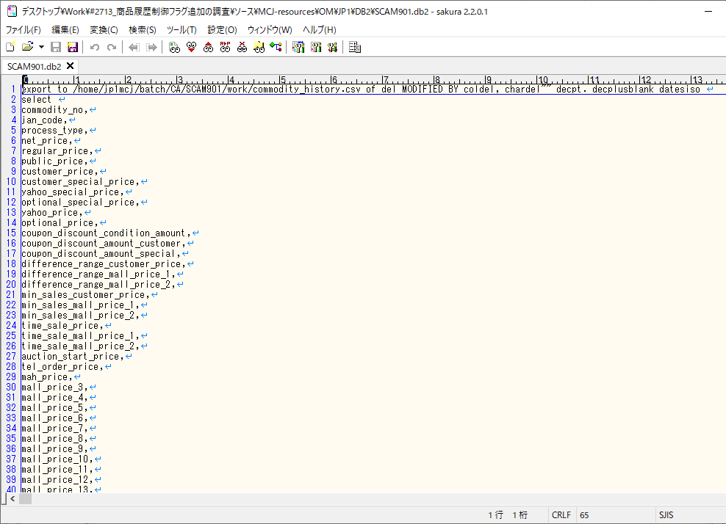

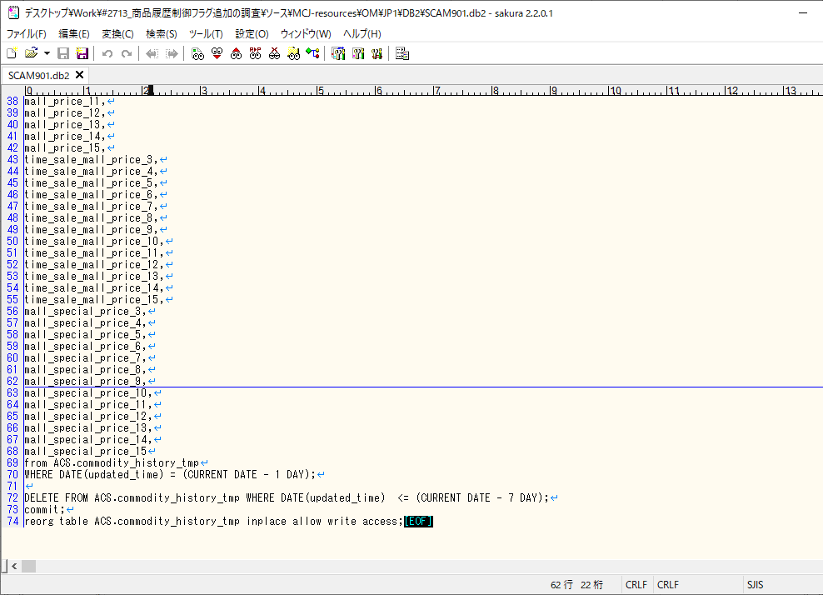

戻る

 | 3.DB2コマンドの実行確認
 | DB2コマンドはコマンド行プロセッサーで動作確認可能

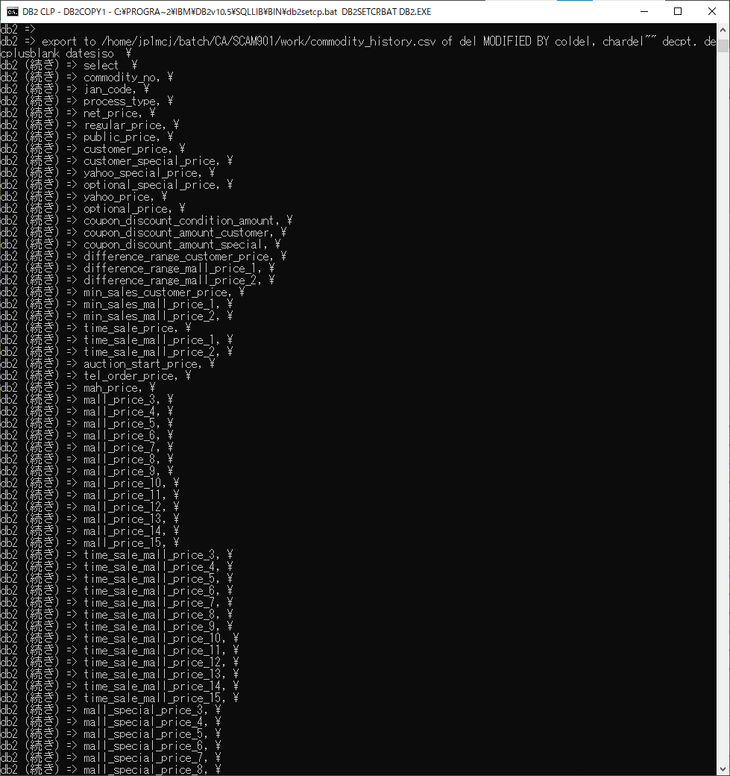

 | 実行結果

 | ファイルリネーム
 | 直接コマンドを叩くため、引数やログ出力部分を削除
 | 以下内容

 | #!/bin/sh
 | ###############################################################################
 | # ALL RIGHTS RESERVED.
 | # COPYRIGHT (C) 1999-2002, HITACHI SOFTWARE ENGINEERING CO., LTD.
 | #
 | # ムラウチ
 | #
 | # バッチ名称：ファイル名称変更（日付付与）
 | # ジョブID ：MSC23
 | #
 | #
 | #
 | # 作成日 ： 2002/10/07
 | # 作成者 ： H.SAKAI
 | # 更新日 ：
 | # 最終更新者 ：
 | #
 | ###############################################################################
 | #
 | # 変数設定
 | #
 | ###############################################################################

 | #対象ディレクトリ（フルパス）
 | TARGETDIR='C:/home/jp1mcj/batch/CA/SCAM901/work'
 | #対象ファイル（ファイル名）
 | TARGETFILE='commodity_history.csv'

 | ###############################################################################
 | #
 | # パラメータチェック
 | #
 | ###############################################################################

 | ###############################################################################
 | #
 | # ファイル名の作成
 | #
 | ###############################################################################
 | FILEDATE="`date '+%Y%m%d%H%M%S'`"
 | FILE1=`echo $TARGETFILE | awk -F . '{print $1}' 2>&1`
 | FILE2=`echo $TARGETFILE | awk -F . '{print $2}' 2>&1`

 | OUTFILE=$FILE1$FILEDATE.$FILE2

 | ###############################################################################
 | #
 | # ファイル名の変更
 | #
 | ###############################################################################

 | RENAME=`mv $TARGETDIR/$TARGETFILE $TARGETDIR/$OUTFILE 2>&1`

 | 実行

 | リネームされている

戻る

モールごとの配送会社
目次へ戻る

 | モールに渡す配送会社名について調査した際の内容を記載しますので参考になればと思います。

 | No. | タイトル |  | 備考 | API仕様書
 | 1 | 楽天 | ■ | 楽天APIの配送会社連携部分について | RMS→店舗様向け情報・サービス→5 WEB APIサービス https://webservice.rms.rakuten.co.jp/merchant-portal/backToMenu
 | 2 | Yahoo | ■ | YahooAPIの配送会社連携部分について | https://developer.yahoo.co.jp/webapi/shopping/
 | 3 | Wowma | ■ | WowmaAPIの配送会社連携部分について | Wow!Manager→各種お問い合わせ→マニュアル→Wow! manager API https://sg.manager.wowma.jp/wmshopclient/guide/manual/api/
 | 4 | Amazon | ■ | AmazonAPIの配送会社連携部分について | Amazon MWS ドキュメント https://docs.developer.amazonservices.com/ja_JP/dev_guide/index.html

 | 1.楽天
 | /MCJ-resources/code.xml
 | <delivery-company-id>
 | <code acs:type="list/string">
 | <acs:item>001</acs:item>
 | <acs:item>002</acs:item>
 | <acs:item>003</acs:item>
 | <acs:item>004</acs:item>
 | <acs:item>005</acs:item>
 | <acs:item>006</acs:item>
 | <acs:item>007</acs:item>
 | <acs:item>008</acs:item>
 | <acs:item>009</acs:item>
 | <acs:item>010</acs:item>
 | <acs:item>011</acs:item>
 | <acs:item>012</acs:item>
 | <acs:item>013</acs:item>
 | <acs:item>014</acs:item>
 | <acs:item>015</acs:item>
 | <acs:item>016</acs:item>
 | <acs:item>900</acs:item>
 | </code>
 | <value>
 | <value001>1001</value001>
 | <value002>1001</value002>
 | <value003>1003</value003>
 | <value004>1002</value004>
 | <value005>1002</value005>
 | <value006>1002</value006>
 | <value007>1001</value007>
 | <value008>1000</value008>
 | <value009>1000</value009>
 | <value010>1003</value010>
 | <value011>1002</value011>
 | <value012>1000</value012>
 | <value013>1004</value013>
 | <value014>1004</value014>
 | <value015>1001</value015>
 | <value016>1002</value016>
 | <value900>1000</value900>
 | </value>
 | </delivery-company-id>

 | 以下に対応している配送会社の場合は値を設定する。存在しない場合は1000:その他を設定する。
 | https://webservice.rms.rakuten.co.jp/merchant-portal/view/ja/common/1-1_service_index/rakutenpayorderapi/updateordershipping
 | RMS→店舗様向け情報・サービス→5 WEB APIサービス→楽天ペイ受注API（RakutenPayOrderAPI)
 | No.4 発送完了報告 updateOrdershipping

戻る

 | 2.Yahoo
 | /MCJ-resources/code.xml
 | <carrierCodeToShipCompanyCode>
 | <code acs:type="list/string">
 | <acs:item>001</acs:item><!-- YE:ヤマト運輸 -->
 | <acs:item>002</acs:item><!-- TL:ヤマトＨＣ -->
 | <acs:item>003</acs:item><!-- NT:佐川急便（Ｃ倉庫） -->
 | <acs:item>004</acs:item><!-- SG:佐川急便（Ｂ倉庫） -->
 | <acs:item>005</acs:item><!-- NK:佐川急便 -->
 | <acs:item>006</acs:item><!-- SK:佐川急便（Ｄ倉庫） -->
 | <acs:item>007</acs:item><!-- YL:ヤマト便（大型） -->
 | <acs:item>008</acs:item><!-- S3:スリーエスサンキュウ -->
 | <acs:item>009</acs:item><!-- TR:多摩流通 -->
 | <acs:item>010</acs:item><!-- DM:ゆうパケット（郵便） -->
 | <acs:item>011</acs:item><!-- SL:佐川急便（大型） -->
 | <acs:item>012</acs:item><!-- CM:まごころ配送便 -->
 | <acs:item>013</acs:item><!-- SN:西濃運輸（一般） -->
 | <acs:item>014</acs:item><!-- SM:西濃運輸（ミニ） -->
 | <acs:item>015</acs:item><!-- YK:ヤマト運輸（Ｅ倉庫） -->
 | <acs:item>016</acs:item><!-- SA:佐川急便（航空便） -->
 | <acs:item>900</acs:item><!-- NO:対象外 -->
 | </code>
 | <value>
 | <value001>1001</value001><!-- ヤマト運輸 -->
 | <value002>1001</value002><!-- ヤマト運輸 -->
 | <value003>1002</value003><!-- 佐川急便 -->
 | <value004>1002</value004><!-- 佐川急便 -->
 | <value005>1002</value005><!-- 佐川急便 -->
 | <value006>1002</value006><!-- 佐川急便 -->
 | <value007>1001</value007><!-- ヤマト運輸 -->
 | <value008>1000</value008><!-- その他 -->
 | <value009>1000</value009><!-- その他 -->
 | <value010>1000</value010><!-- その他 -->
 | <value011>1002</value011><!-- 佐川急便 -->
 | <value012>1000</value012><!-- その他 -->
 | <value013>1004</value013><!-- 西濃運輸 -->
 | <value014>1004</value014><!-- 西濃運輸 -->
 | <value015>1001</value015><!-- ヤマト運輸 -->
 | <value016>1002</value016><!-- 佐川急便 -->
 | <value900>1000</value900><!-- その他 -->
 | </value>
 | </carrierCodeToShipCompanyCode>

 | 以下に対応している配送会社の場合は値を設定する。存在しない場合は1000:その他を設定する。
 | https://test-store-info.yahoo.co.jp/store/e/316.html
 | https://developer.yahoo.co.jp/webapi/shopping/orderInfo.html#shipcompanycode

 | 配送会社コード：配送会社名
 | 1000：その他
 | 1001：ヤマト運輸
 | 1002：佐川急便
 | 1003：日本郵便
 | 1004：西濃運輸
 | 1005：セイノースーパーエクスプレス
 | 1006：福山通運
 | 1007：名鉄運輸
 | 1008：トナミ運輸
 | 1009：第一貨物
 | 1010：新潟運輸
 | 1011：中越運送
 | 1012：岡山県貨物運送
 | 1013：久留米運送
 | 1014：山陽自動車運送
 | 1015：日本トラック
 | 1016：エコ配
 | 1017：EMS
 | 1018：DHL
 | 1019：FedEx
 | 1020：UPS
 | 1021：日本通運
 | 1022：TNT
 | 1023：OCS
 | 1024：USPS
 | 1025：SFエクスプレス
 | 1026：Aramex
 | 1027：SGHグローバル・ジャパン
戻る

 | 3.Wowma
 | /MCJ-resources/code.xml
 | <carrierCodeToShipCompanyCode>
 | <code acs:type="list/string">
 | <acs:item>001</acs:item><!-- YE:ヤマト運輸 -->
 | <acs:item>002</acs:item><!-- TL:ヤマトＨＣ -->
 | <acs:item>003</acs:item><!-- NT:佐川急便（Ｃ倉庫） -->
 | <acs:item>004</acs:item><!-- SG:佐川急便（Ｂ倉庫） -->
 | <acs:item>005</acs:item><!-- NK:佐川急便 -->
 | <acs:item>006</acs:item><!-- SK:佐川急便（Ｄ倉庫） -->
 | <acs:item>007</acs:item><!-- YL:ヤマト便（大型） -->
 | <acs:item>008</acs:item><!-- S3:スリーエスサンキュウ -->
 | <acs:item>009</acs:item><!-- TR:多摩流通 -->
 | <acs:item>010</acs:item><!-- DM:ゆうパケット（郵便） -->
 | <acs:item>011</acs:item><!-- SL:佐川急便（大型） -->
 | <acs:item>012</acs:item><!-- CM:まごころ配送便 -->
 | <acs:item>013</acs:item><!-- SN:西濃運輸（一般） -->
 | <acs:item>014</acs:item><!-- SM:西濃運輸（ミニ） -->
 | <acs:item>015</acs:item><!-- YK:ヤマト運輸（Ｅ倉庫） -->
 | <acs:item>016</acs:item><!-- SA:佐川急便（航空便） -->
 | <acs:item>900</acs:item><!-- NO:対象外 -->
 | </code>
 | <value>
 | <value001>1</value001><!-- ヤマト運輸 -->
 | <value002>1</value002><!-- ヤマト運輸 -->
 | <value003>2</value003><!-- 佐川急便 -->
 | <value004>2</value004><!-- 佐川急便 -->
 | <value005>2</value005><!-- 佐川急便 -->
 | <value006>2</value006><!-- 佐川急便 -->
 | <value007>1</value007><!-- ヤマト運輸 -->
 | <value008>0</value008><!-- その他 -->
 | <value009>0</value009><!-- その他 -->
 | <value010>0</value010><!-- その他 -->
 | <value011>2</value011><!-- 佐川急便 -->
 | <value012>0</value012><!-- その他 -->
 | <value013>5</value013><!-- 西濃運輸 -->
 | <value014>5</value014><!-- 西濃運輸 -->
 | <value015>1</value015><!-- ヤマト運輸 -->
 | <value016>2</value016><!-- 佐川急便 -->
 | <value900>0</value900><!-- その他 -->
 | </value>
 | </carrierCodeToShipCompanyCode>

 | https://sg.manager.wowma.jp/wmshopclient/guide/manual/api/wowmanager_api.html
 | Wow!manager API 仕様書
 | ※zipでapi仕様書一覧が取得できるので解凍する
 | wowma_api_specifications\受注・決済
 | 【API設計書】受注管理受注情報更新API.xlsx

 | Wowmaの配送会社がその他の場合に0を渡しているが9：その他がAPI仕様書に存在したため調査しました。
 | Wowma発送番号更新（BWMM00301）の初版が2019/5/20
 | API仕様書の改訂履歴 2019/6/17 ・配送会社（shippingCarrier）の説明に 「9:その他配送会社」 を追加

 | リリースの段階ではその他が存在せず、ダミー値として0を定義し、運用しているようでした。
 | /MCJ-batch/src/assam/acs/ebiz/batch/WM/BWMM00301.java
 | if (WOWMA_CARRIER_DUMMY.equals(crShipCompanyCode.getValue())) {
 | // 配送会社コード(Wowma)がダミー値の場合、配送お問い合せ番号を設定しない
 | isShipInfoEmpry = true;

 | 設定値によるWowma側の表示

 | 5：西濃運輸

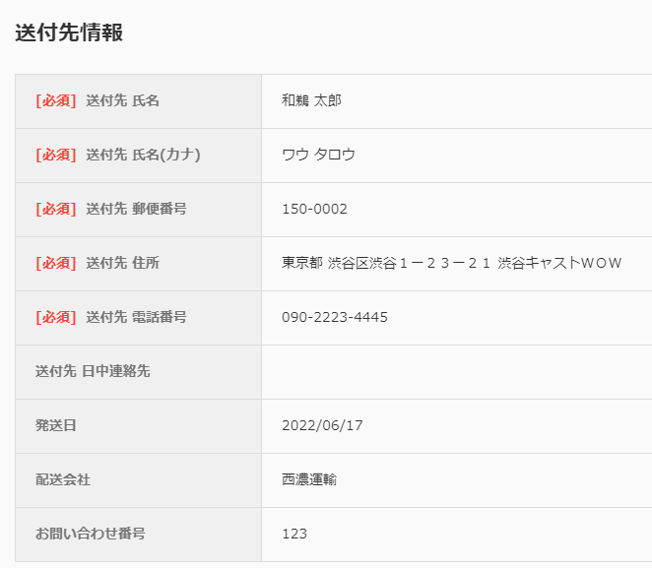
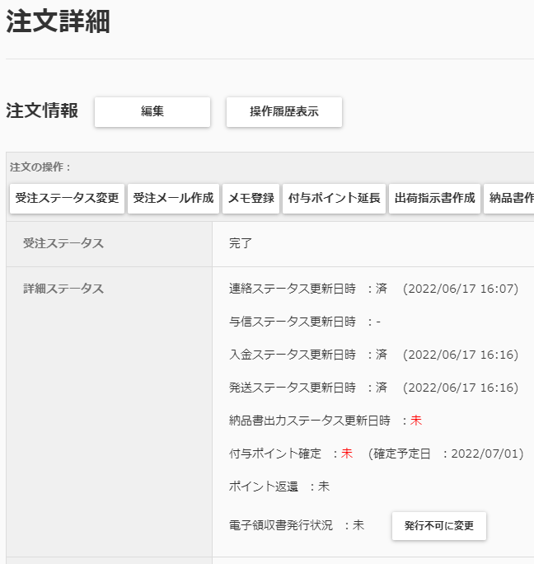

 | 9：その他
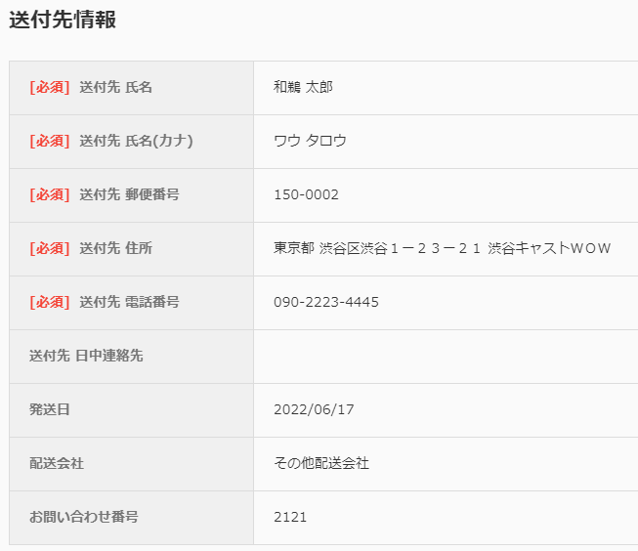


 | 0:ダミー
 | 発送日、配送会社、お問い合わせ番号は設定されず、発送ステータスは更新される。
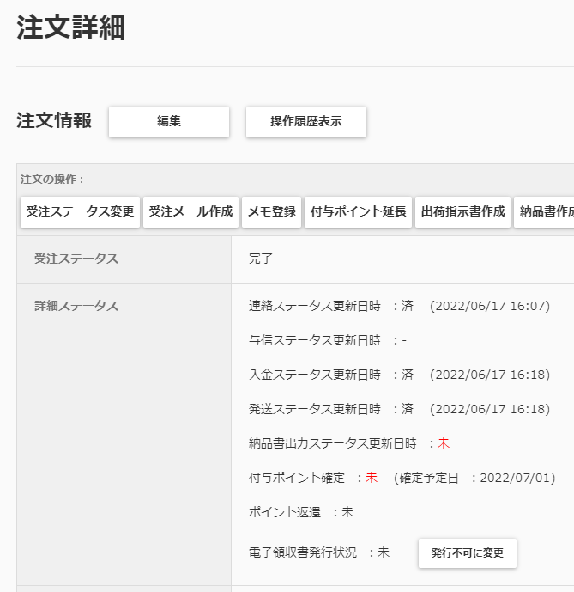
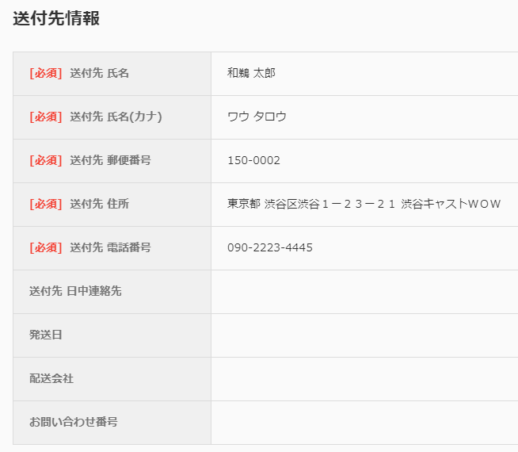

戻る

 | 4.Amazon
 | codeXXXはお問い合わせ伝票番号を入力する場合は必須の項目
 | nameXXXは配送会社コードにOtherを指定する場合は必須の項目
 | /MCJ-batch/conf/AZ-batch.xml
 | <carrier>
 |  | <code001 acs:type="string">YamatoTransport</code001>
 |  | <code002 acs:type="string">YamatoTransport</code002>
 |  | <code004 acs:type="string">SAGAWA</code004>
 |  | <code005 acs:type="string">SAGAWA</code005>
 |  | <code006 acs:type="string">SAGAWA</code006>
 |  | <code007 acs:type="string">YamatoTransport</code007>
 |  | <code008 acs:type="string">Other</code008>
 |  | <code009 acs:type="string">Other</code009>
 |  | <code010 acs:type="string">Japan Post</code010>
 |  | <code011 acs:type="string">SAGAWA</code011>
 |  | <code012 acs:type="string">Other</code012>
 |  | <code013 acs:type="string">SEINO TRANSPORTATION</code013>
 |  | <code014 acs:type="string">SEINO TRANSPORTATION</code014>
 |  | <code015 acs:type="string">YamatoTransport</code015>
 |  | <code016 acs:type="string">SAGAWA</code016>
 |  | <code900 acs:type="string">Other</code900>
 |  | <name001 acs:type="string">ヤマト運輸</name001>
 |  | <name002 acs:type="string">ヤマト運輸</name002>
 |  | <name004 acs:type="string">佐川急便</name004>
 |  | <name005 acs:type="string">佐川急便</name005>
 |  | <name006 acs:type="string">佐川急便</name006>
 |  | <name007 acs:type="string">ヤマト運輸</name007>
 |  | <name008 acs:type="string">スリーエスサンキュウ</name008>
 |  | <name009 acs:type="string">多摩流通</name009>
 |  | <name010 acs:type="string">日本郵便</name010>
 |  | <name011 acs:type="string">佐川急便</name011>
 |  | <name012 acs:type="string">まごころ配送</name012>
 |  | <name013 acs:type="string">西濃運輸</name013>
 |  | <name014 acs:type="string">西濃運輸</name014>
 |  | <name015 acs:type="string">ヤマト運輸</name015>
 |  | <name016 acs:type="string">佐川急便</name016>
 |  | <name900 acs:type="string">その他</name900>
 |  | <method001 acs:type="string">Standard</method001>
 |  | <method002 acs:type="string">Standard</method002>
 |  | <method004 acs:type="string">Standard</method004>
 |  | <method005 acs:type="string">Standard</method005>
 |  | <method006 acs:type="string">Standard</method006>
 |  | <method007 acs:type="string">Standard</method007>
 |  | <method008 acs:type="string">Standard</method008>
 |  | <method009 acs:type="string">Standard</method009>
 |  | <method010 acs:type="string">Standard</method010>
 |  | <method011 acs:type="string">Standard</method011>
 |  | <method012 acs:type="string">Standard</method012>
 |  | <method013 acs:type="string">Standard</method013>
 |  | <method014 acs:type="string">Standard</method014>
 |  | <method015 acs:type="string">Standard</method015>
 |  | <method016 acs:type="string">Standard</method016>
 |  | <method900 acs:type="string">Standard</method900>
 | </carrier>

 | https://sellercentral.amazon.co.jp/gp/help/external/641?language=ja-JP&ref=efph_641_cont_200197960

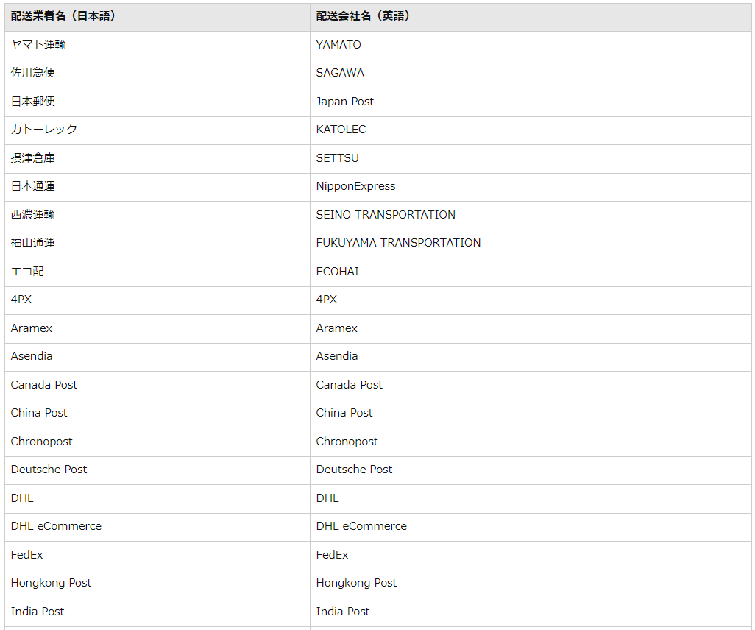

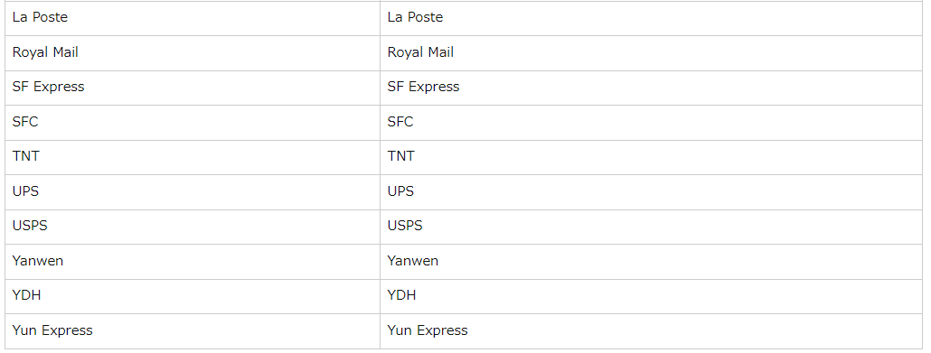

 | ヤマトの場合はYAMATOではなくYamatoTransportもサポートしているみたいです。
 | https://sellercentral.amazon.co.jp/gp/help/external/202068180
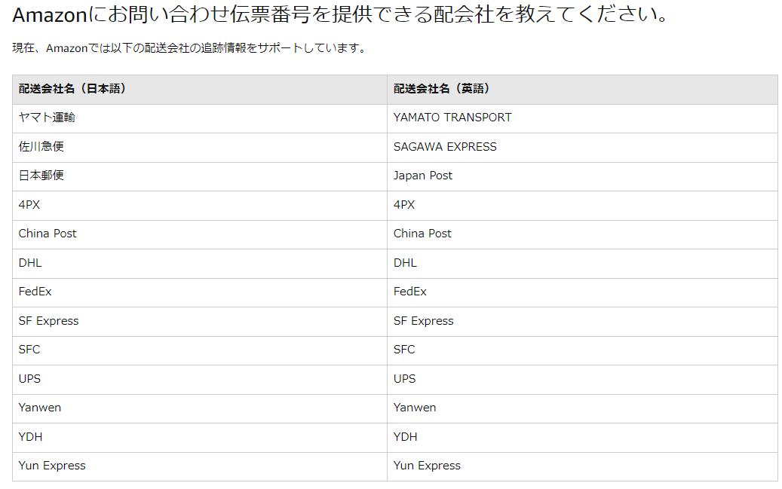

戻る

備忘録
目次へ戻る

 | No. | 画面名 |  | 備考
 | 1 | 受注検索（読取専用受注） | ■
 | 2 | 楽天ポイント支払いしている受注検索 | ■
 | 3 | 新規メール作成 | ■
 | 4 | jarの更新時 | ■
 | 5 | ワークスペース名の長さについて | ■

 | 1.受注検索（読取専用受注）
 | Yahoo読み取り専用になってるデータ抽出SQL
戻る | SELECT * FROM acs.order WHERE ORDER_NO = 'AAAA' AND READ_ONLY_FLAG = '1'

 | 2.楽天ポイント支払いしている受注検索
 | RMSのポイントは基本的に増えないため一度利用したポイントをキャンセルして再利用している。
 | そのため、RMSでポイントを使った受注を作成した場合はRMS側で受注キャンセルを行う必要があります。

 | 楽天ポイント抽出1
 | SELECT POINT_AMOUNT , o.RT_ORDER_NO, o.* FROM ACS.ORDER as o WHERE RT_ORDER_NO IS NOT NULL AND POINT_AMOUNT > 0
 | AND o.CREATED_TIME > TO_DATE('2022/05/01', 'YYYY/MM/DD')
 | ORDER BY ORDER_TIME DESC;

 | 楽天ポイント抽出SQL2
 | SELECT
 | ORDER_HIST.ORDER_NO,
 | ORDER_HIST.RT_ORDER_NO,
 | ORDER_HIST.POINT_AMOUNT
 | FROM ACS.ORDER_HISTORY ORDER_HIST
 | INNER JOIN (
 | SELECT ORDER_NO,MIN(UPDATED_TIME) MIN_TIME
 | FROM ACS.ORDER_HISTORY
 | WHERE RT_ORDER_NO IS NOT NULL
 | GROUP BY ORDER_NO
 | )A
 | ON A.ORDER_NO = ORDER_HIST.ORDER_NO
 | AND A.MIN_TIME = ORDER_HIST.UPDATED_TIME
 | WHERE ORDER_HIST.POINT_AMOUNT > 0
 | AND ORDER_HIST.CREATED_TIME > TO_DATE('2022/01/01','YYYY/MM/DD')
戻る | ORDER BY ORDER_NO DESC;

 | 3.新規メール作成
 | メールの文面を共通的にするため置換文字を設定しユーザ情報などが置換されるようにしている。
 | 新規メールテンプレートを作成時に置換文字を新規に追加する必要がある。
 | 改修や新規開発時にはテンプレートが存在しなくても実装自体は出来てしまうが作成されるメールの文面を確認すると
 | 置換されるはずの文字（@で囲まれた文字）が置換されていないというケースが発生する。
 | 新規メールはユーザ向けの他に警告確認などを管理者向けに送信するなど多々あるので忘れずに修正してください。

 | 新規置換文字が定義されていないとエラーになるためテンプレートが作成できない
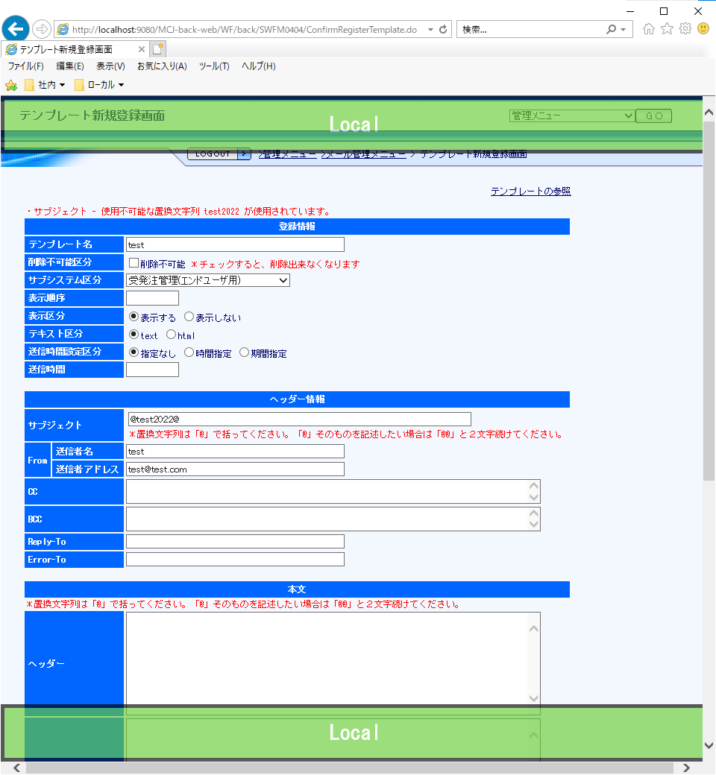

 | /MCJ-resources/business-logic/scenario-resources/WF-scenario.xml

 | WF.scenario.mail.replace-strings.○○ |  | ○○は機能ID 受注ならOR
 |  |  | エンドユーザと管理者で分かれている。
 |  |  | エンドユーザならOR
 |  |  | 管理者ならORM 末尾にMを付与

 | 受注エンドユーザ向けのリソースに「test2022」を追加
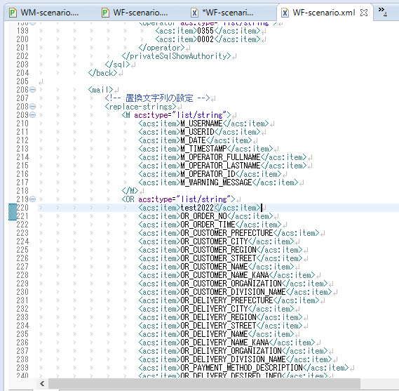



 | テンプレートとして設定できるようになる
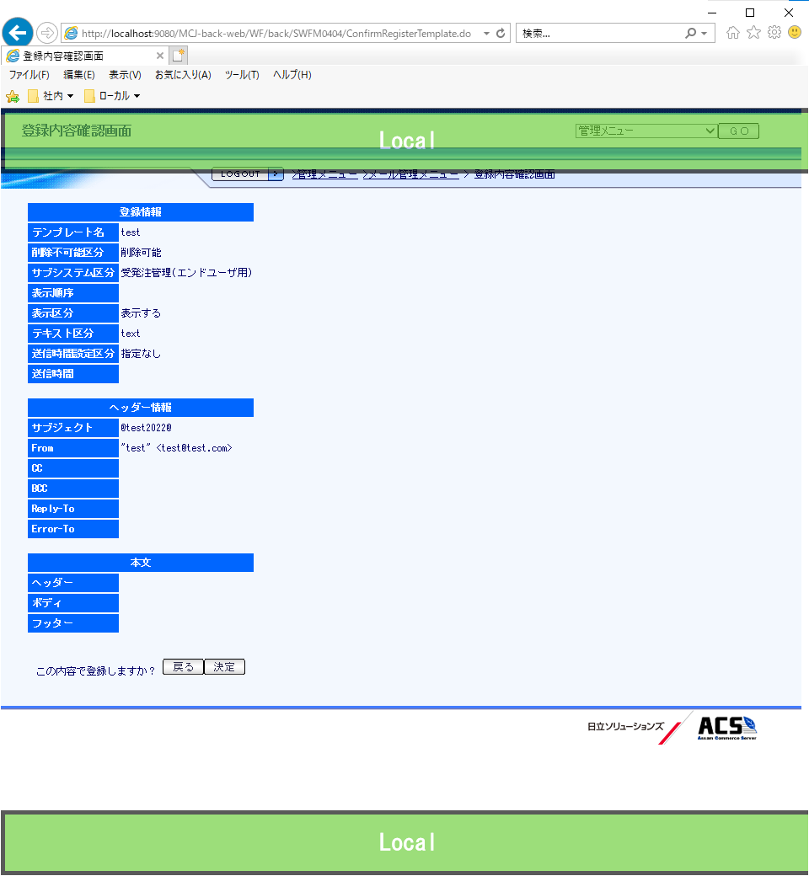

 | 置換前

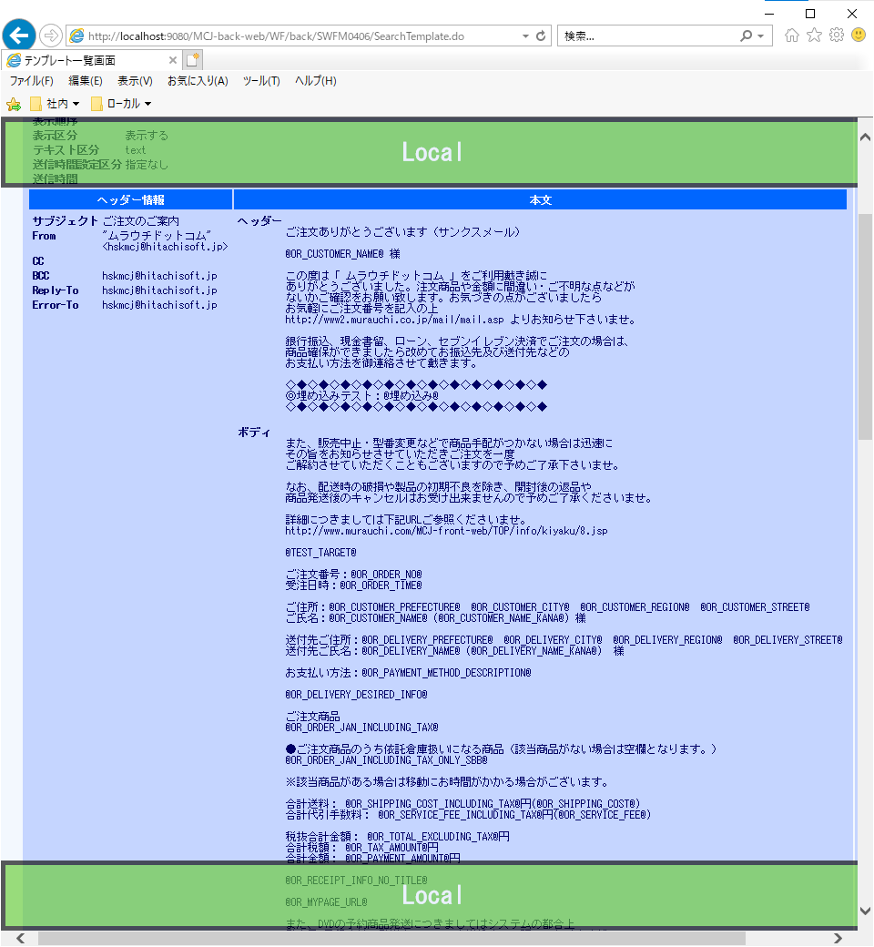

 | 置換後

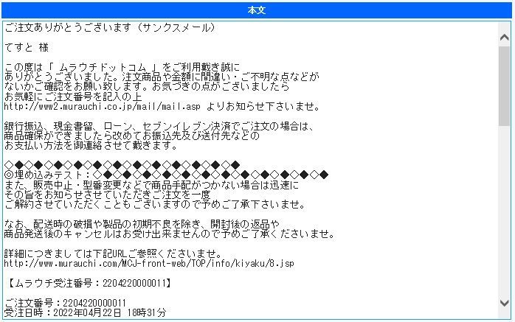

戻る

 | 4.jarの更新時
 | シェルなどで参照するjarを定義している箇所があるのでjarの追加やバージョン更新時には修正が必要な可能性がある。

 | /MCJ-resources/OM/JP1/ini/aixbatch.ini
 | MJCLASSPATH
 | MJRTCLASSPATH
 | MJMACLASSPATH

 | 例 #2733_YahooID連携バージョンアップの調査の際のjarの更新
 | jp.co.yahoo.yconnect-2.1.2.jar → jp.co.yahoo.yconnect-3.0.0.jar

戻る

 | 5.ワークスペース名の長さについて
 | hakodate-batch-generatorやhakodate-entity-generatorで自動生成する際にファイル名が長すぎることによるエラーが発生しました。
 | 恐らくWindowsの255文字上限を超えてしまっていることが原因だと推測。
 | 以下のワークスペースで自動生成が行えることを確認できたのでそれ以上の長さだと失敗するかもしれないので注意してください。
 | C:\workspace\murauchi
 | C:\workspace\murauchi_new

 | 自動生成ではテーブル名を元にBaseファイルなどが作成されるのでさらに長いテーブル名のテーブルが作成されるとさらにワークスペース名を短くする必要があるかも知れません。
 | DB2はテーブル名に128バイトまで設定できるようなので新規テーブル作成時は意味が伝わり、極端に長すぎないようにすると良いと思います。
 | https://azuma006.hatenablog.com/entry/2016/04/09/233608
戻る

